Figure S3(a-b)
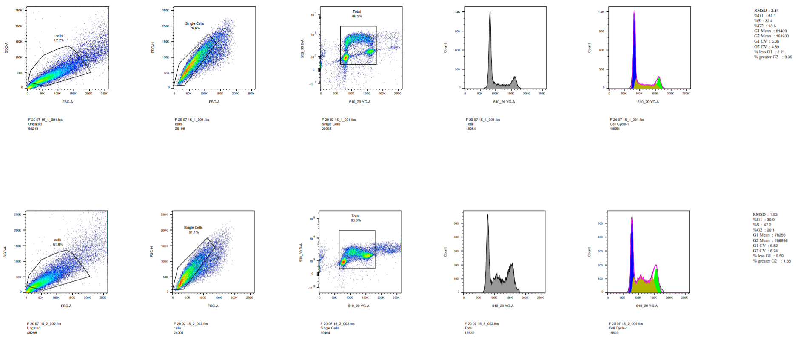
Details and gating strategy for FACS with U2OS cells shown in figures S3(a-b)

Figure S10(a)
Western Blot for U2OS siRNA treatment
Same gel at two different exposures - left used for FancJ and right for Actin

Figure S10(b)
Western Blot for MEF helicase deletion
All from the same gel. Two different exposures (left and centre) for Tubulin and FancJ respectively, right for RTEL1

